Hoja1
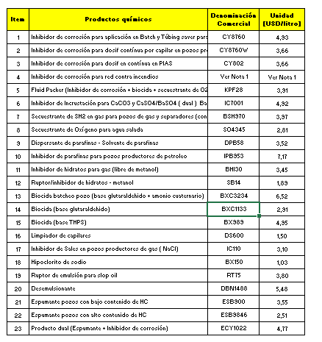
14 | Biocida (base glutaraldehido). | 2.91 | BXC1133
15 | Biocida (base THPS). | 4.95 | BX989
13 | Biocida batcheo pozo (base glutaraldehido + amonio cuaternario). | 6.52 | BXC3234
20 | Desemulsionante | 5.48 | DBN1488
9 | Dispersante de parafinas - Solvente de parafinas. | 3.52 | DPB58
22 | Espumante pozos con alto contenido de HC. | 2.51 | ESB9846
21 | Espumante pozos con bajo contenido de HC. | 3.55 | ESB900
5 | Fluid Packer (Inhibidor de corrosión + biocida + secuestrante de O2) | 3.91 | KPF28
18 | Hipoclorito de sodio. | 1.03 | BX150
1 | Inhibidor de corrosión para aplicación en Batch y Túbing saver para pozos productores de gas. | 4.93 | CY8760
2 | Inhibidor de corrosión para dosif contínua por capilar en pozos productores de gas y líneas de conducción de gas. | 3.66 | CY8760W
3 | Inhibidor de corrosión para dosif en contínua en PIAS. | 3.66 | CY802
4 | Inhibidor de corrosión para red contra incendios. | Ver Nota 1 | Ver Nota 1
11 | Inhibidor de hidratos para gas (libre de metanol). | 3.45 | BHI30
6 | Inhibidor de Incrustación para CaCO3 y CaSO4/BaSO4 ( dual ) Baterías y Agua de inyección. | 4.92 | IC7001
10 | Inhibidor de parafinas para pozos productores de petróleo. | 7.17 | IPB953
17 | Inhibidor de Sales en pozos productores de gas (NaCl). | 3.1 | IC110
16 | Limpiador de capilares. | 1.5 | DS600
23 | Producto dual (Espumante + Inhibidor de corrosión). | 4.77 | ECY1022
12 | Ruptor/inhibidor de hidratos -metanol. | 1.89 | SB14
19 | Ruptor de emulsión para slop oil. | 3.8 | RT75
8 | Secuestrante de Oxígeno para agua salada. | 2.81 | SO4345
7 | Secuestrante de SH2 en gas para pozos de gas y separadores (con inh. de incrustaciones) | 3.97 | BSH970

 |  | Ver comentarios

FA
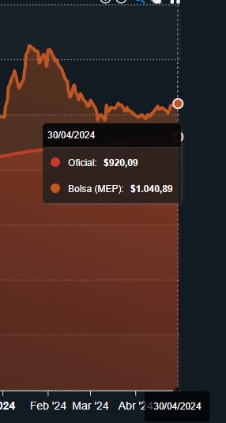
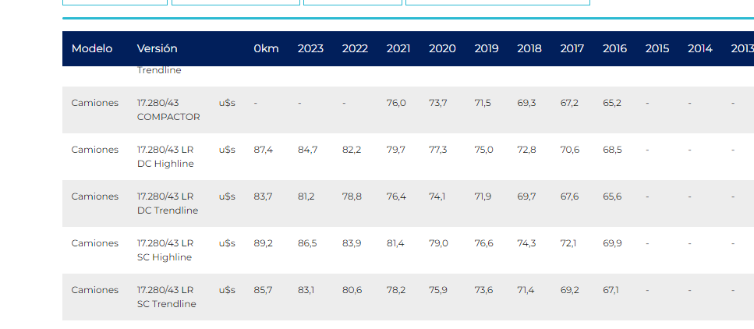
Formula de Ajuste para Servicios

${TS}_{n}=TSO × (IMO×\frac{{MO}_{n}}{{MO}_{o}}+IV×\frac{V_{n}}{V_{o}}+IGO×\frac{{GO}_{n}}{{GO}_{o}} + IIPIM×\frac{{IPIM}_{n}}{{IPIM}_{o}}$ )

Estructura de Costo | Índice en formula | Fuente de datos | Mes base | Incidencia según ítem de servicio (IMO,V,GO,IPIM)
 |  |  |  | 1. Servicio de reposición | 2. Servicio de control y mantenimiento | 3. Servicio Responsable Técnico | 4. Servicio Ing. Aplicación | 5. Servicio Laboratorista | 6. Servicio Técnico en Seguridad | 7. Servicio de Batch con camión | 8. Servicio de Trailer Vestidor | Valor base | Mes actual | 1. Servicio de reposición | 2. Servicio de control y mantenimiento | 3. Servicio Responsable Técnico | 4. Servicio Ing. Aplicación | 5. Servicio Laboratorista | 6. Servicio Técnico en Seguridad | 7. Servicio de Batch con camión | 8. Servicio de Trailer Vestidor
Mano de Obra | MO | CCT 644/12 | Jul-22 | 67% | 82% | 76% | 74% | 70% | 70% | 54% | 0 | 1 | 6.97 | 6.21 | 6.62 | 6.47 | 7.66 | 6.28 | 6.28 | 6.01 | 6.95
Vehiculos | V | http://www.acara.org.ar/ (Mercedez Benz Atego 1726-42 C/Simple EU5 ) | Jul-22 | 26% | 11% | 17% | 25% | 24% | 24% | 32% | 0 | 23,184.00 | 97,240.00
Combustibles - Lubriucantes | GO | Secretaría de energía de la nación - Gasoil Grado 3 - Precio Venta al Publico - Estación de servicio Petro Oeste SRL (http://res1104.se.gob.ar/) | Jul-22 | 6% | 5% | 5% | 23% | 4% | 4% | 12% | 0 | 173.8 | 1097
Insumos generales | IPIM | Indec | Jul-22 | 1% | 1% | 2% | 0% | 3% | 3% | 2% | 100% | 1300.8 | 9044.9
 | USD |  |  |  |  |  |  |  |  |  |  | 131.27 | 876.5
La aplicación de la formula se realizará cuando se origine alguna de las siguientes condiciones: |  |  |  |  |  |  |  |  |  |  |  | 276.00 | 1,040.00
ü Semestralmente.
ü Cuando existan variaciones en el costo de mano de obra según CCT644/12.
ü Cuando la variación mensual sea superior al 5%, o exista una variación acumulada superior al 15%.

Formula de Ajuste para Productos Químicos
TPQ_{n} $=TPQO x (0,6×\frac{{WPU06}_{n}}{{WPU06}_{o}}+\left[0,25×\frac{{GO}_{n}}{{GO}_{o}}+0,15×\frac{{IPIM}_{n}}{{IPIM}_{o}}\right]×\frac{{TC}_{o}}{{TC}_{n}} )$

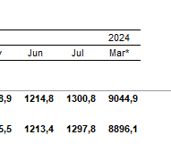
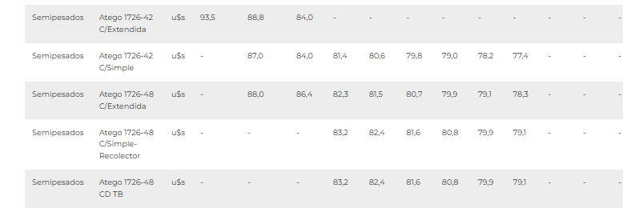
 | Índice en formula | Fuente de datos | Mes base | Incidencia

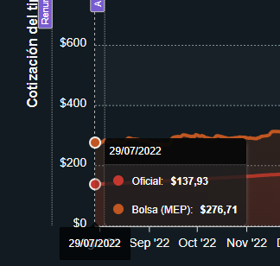
 | WPU061 |  | Jan-23 | 60%
 | GO |  | Jan-23 | 25%
 | IPIM |  | Jan-23 | 15%
 | Tasa de Cambio |  | Jan-23

La aplicación de la formula se realizará bajo alguna de las siguientes condiciones:

ü Semestralmente.
ü Cuando la variación sea superior al 3%

Sensorización
Tipo | Puntos | Costo unitario | Costo Total | Periodo de amortización | Amortización | Costo total [USD/mes] |  | Porque pusimos 50, nos parece que fue indicado por PM en fx de la inversión aprobada
Sensor de nivel con transmisión de datos | 50 | 1,500 | 75,000 | 30 | 2,500 | 2,500
Controlador SAT | 17 | 3,300 | 55,000 | 30 | 1,833 | 1,833
Controlador 46 | 33 | 1,800 | 60,000 | 30 | 2,000 | 2,000
Transmisión nube | 17 | 57 | 950 |  |  | 950
Skid Telecomandado | 5 | 20,000 | 100,000 | 60 | 1,667 | 1,667 |  | 4040000
 |  |  | 290,950
 |  |  |  |  | Mantenimiento [USD/mes] | 5,500
 |  |  |  |  | Costo total mes | 14,450

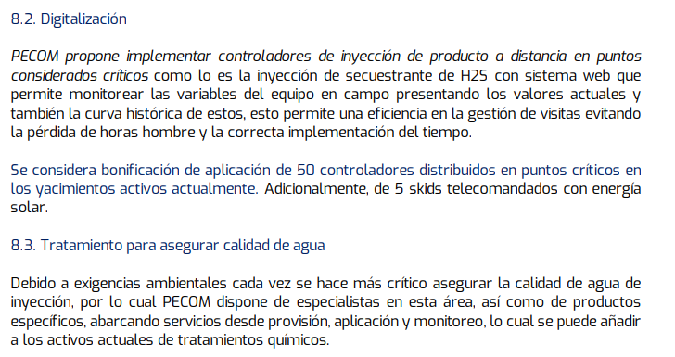
EDGE | Nov-23 |  |  | Costo equipos | Transmisión [USD/mes] | Instalación [USD] | Mant mensual [USD] | Costo mensual
Sensor sumergible | 750 |  |  | 4 | 0 | 10 | 63 | 77
Sensor P ext | 450
Xpert LP-4g-Li | 1800
Xpert LP-Xb-Li | 1800 |  |  | Maestros | 0 | 0
Xpert 200-SAT-XB-BAT | 2960 |  |  | Esclavos | 0 | 0
Xpert 600-SAT-XB-BAT | 3300 |  |  | Estructura montaje RF | 12 | 1800
Estructura equipos sat | 300 |  |  |  | Total | 1800 |  | 150
Caños para montaje RF | 150 |  |  |  | VU | 36
Scio 46 abono mensual | 17 |  |  |  | Costo mensual | 4
Scio Sat abono mensual | 57

2.IER
Tasa de cambio | AR$/U$S | 867.00

(A+B) - Unidades | Costo [U$S/mes] | Costo [AR$/mes]

Camion de reposición | 1666.67 | $ 1,445,000.00
Camion de reposición con hidro grua | 2280.08 | $ 1,976,832.25
Autoelevador | 275.00 | $ 238,425.00

 |  |  |  |  | COSTOS FIJOS
 |  |  |  |  | Leasing o Amortización |  |  |  | Total Costos Fijos
(A) - Vehículos | Costo [U$S/mes] | Costo [AR$/mes] | Costo Unitario [U$S] | Costo Unitario [AR$] | Valor residual [%] | Durabilidad Promedio [mes] | Costo mensual
PICK UP TOYOTA HILUX 4X4 D/C DX 2.4 TDI | 482.84 | $ 418,619.39 | 41386.00 | $ 35,881,662.00 | 30% | 60 | 418619.39 |  | 418619.39
PICK UP TOYOTA HILUX 4x4 S/C DX 2.4 TDI | 482.84 | $ 418,619.39 | 41386.00 | $ 35,881,662.00 | 30% | 60 | 418619.39 |  | 418619.39
MB Atego 1720-48 EU5 | 1666.67 | $ 1,445,000.00 | 100000.00 | $ 86,700,000.00 | 0% | 60 | 1445000.00 |  | 1445000.00
HIDROGRUA HIAB MOD. 140 6 TON | 613.42 | $ 531,832.25 | 36805.00 | $ 31,909,935.00 | 0% | 60 | 531832.25 |  | 531832.25
Autoelevador | 275.00 | $ 238,425.00 | 33000.00 | $ 28,611,000.00 | 0% | 120 | 238425.00 |  | 238425.00
Equipo de batch (5000 psi) | 208.33 | $ 180,625.00 | 25000.00 | $ 21,675,000.00 | 0% | 120 | 180625.00 |  | 180625.00
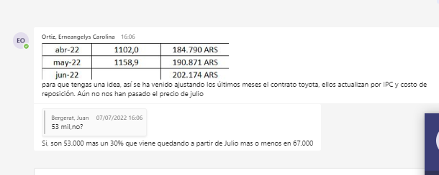

 |  |  |  |  |  |  |  | 190
 |  |  |  |  |  |  |  | 202
 |  |  |  |  |  |  |  | 0.063157894737

Trailer vestidor
 |  | mes
 | Trailer | 1,400,000
 | Planta de efluentes | 1,275,583
 |  | 2,675,583

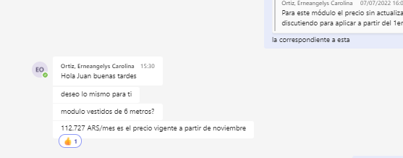

 |  |  | Servicio Plantas Moviles |  | Frecuencia | Costo sin IVA
 |  |  | 1 | Servicio de tratamiento de efluentes cloacales con PTEC móvil | Día | 37500 | 1125000
 |  |  | 2 | Movilización inicial y final del Servicio | Un | 517000 | 8617
 |  |  | 3 | Asistencia en DTM | Un | 573000 | 19100
 |  |  | 4 | Desmovilización finaldel Servicio | Un |  | 0
 |  |  | 5 | Servicio de camión de vacío (Capac. 9 m3) | Un | 211000 | 105500
 |  |  | 6 | Muestreo y Análisis de Efluentes Tratados (Cumplimiento Legal) | Un | 29000 | 14500
 |  |  | 7 | Instalación y Conexión de Trailer Componente de Campamento | Un | 86000 | 2867
 |  |  |  |  |  |  | 1275583

1200000
9160.3053435

